KEAKTIFAN
...
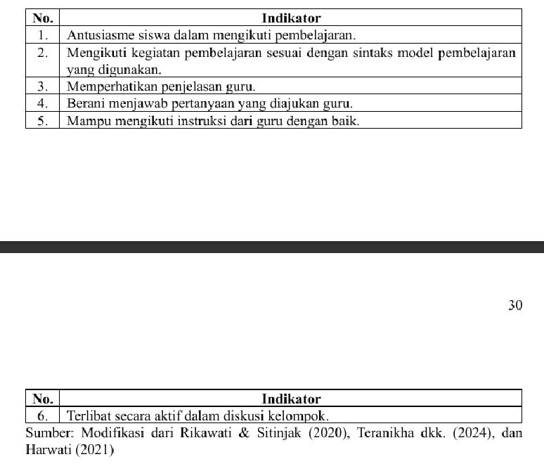
 | SIKLUS 2 |  |  |  | Kelompok 1 | SIKLUS I
Kategori | Siswa | Skor Keaktifan Indikator 3 | Persentase Keaktifan (%) | Kategori |  | I1 | I2 | I3
 |  |  |  |  | S29 | 75 | 75 | 100
Sangat Baik | S1 | 4 | 100 | Sangat Baik | S30 | 100 | 100 | 100 | 100 | 75 | 100 | 100 | 100 | 100 | 100 | 100 | 100 | Kelompok 1 | 90 | 80 | 80 | 65 | 60 | 65 | 100 | 100 | 100 | 100 | 100 | 95 | Indikator 2 | 80 | 75 | 100 | 75 | 100 | 75 | 75 | Indikator 2 | 100 | 100 | 100 | 100 | 100 | 100 | 98
Baik | S2 | 4 | 100 | Sangat Baik | S3 | 100 | 100 | 75 | 100 | 75 | 75 | 100 | 100 | 100 | 100 | 100 | 100 | Kelompok 2 | 71 | 75 | 96 | 38 | 54 | 50 | 100 | 100 | 100 | 88 | 100 | 100 | Indikator 3 | 80 | 96 | 65 | 100 | 95 | 90 | 75 | Indikator 3 | 100 | 100 | 100 | 100 | 100 | 100 | 98
Baik | S3 | 4 | 100 | Sangat Baik | S31 | 100 | 75 | 75 | 75 | 50 | 25 | 100 | 100 | 100 | 100 | 100 | 100 | Kelompok 3 | 55 | 100 | 65 | 60 | 75 | 65 | 95 | 100 | 100 | 90 | 100 | 90 | Indikator 4 | 65 | 38 | 60 | 65 | 85 | 75 | 75 | Indikator 4 | 100 | 88 | 90 | 90 | 96 | 80 | 98
Sangat Baik | S4 | 4 | 100 | Sangat Baik | S8 | 75 | 50 | 50 | 25 | 50 | 75 | 100 | 100 | 100 | 100 | 100 | 100 | Kelompok 4 | 50 | 75 | 100 | 65 | 100 | 75 | 100 | 100 | 100 | 90 | 100 | 100 | Indikator 5 | 60 | 54 | 75 | 100 | 100 | 65 | 75 | Indikator 5 | 100 | 100 | 100 | 100 | 100 | 100 | 98
Sangat Baik | S5 | 4 | 100 | Sangat Baik | Rata-Rata | 90 | 80 | 80 | 65 | 60 | 65 | 100 | 100 | 100 | 100 | 100 | 95 | Kelompok 5 | 90 | 100 | 95 | 85 | 100 | 95 | 100 | 100 | 100 | 95 | 100 | 100 | Indikator 6 | 65 | 50 | 65 | 75 | 95 | 65 | 75 | Indikator 6 | 95 | 100 | 90 | 100 | 100 | 100 | 98
Sangat Baik | S6 | 4 | 100 | Sangat Baik |  |  |  |  |  |  |  |  |  |  |  |  |  | Kelompok 6 | 65 | 75 | 90 | 75 | 65 | 65 | 90 | 100 | 100 | 80 | 100 | 100 | Rata-Rata | 73 | 64 | 70 | 78 | 94 | 73 | 75 | Rata-Rata | 99 | 98 | 96 | 98 | 99 | 95 | 98
Sangat Baik | S7 | 4 | 100 | Sangat Baik
Kurang Baik | S8 | 4 | 100 | Sangat Baik | Kelompok 2 | SIKLUS I |  |  |  |  |  | SIKLUS II |  |  |  |  |  |  |  |  |  |  |  |  |  |  |  |  |  |  |  |  |  |  |  |  |  |  |  |  |  |  |  |  | 98
Baik | S9 | 4 | 100 | Sangat Baik |  | I1 | I2 | I3 | I4 | I5 | I6 | I1 | I2 | I3 | I4 | I5 | I6
Kurang Baik | S10 | 4 | 100 | Sangat Baik | S12 | 75 | 75 | 75 | 100 | 50 | 50 | 100 | 100 | 100 | 100 | 100 | 100
Keaktifan Siswa secara Berkelompok pada Siklus I
 | Indikator 1 | Indikator 2 | Indikator 3 | Indikator 4 | Indikator 5 | Indikator 6 | Rata-Rata Seluruh Kelompok
Kelompok 1 | 90 | 80 | 80 | 65 | 60 | 65 | 75
Kelompok 2 | 71 | 75 | 96 | 38 | 54 | 50 | 75
Kelompok 3 | 55 | 100 | 65 | 60 | 75 | 65 | 75
Kelompok 4 | 50 | 75 | 100 | 65 | 100 | 75 | 75
Kelompok 5 | 90 | 100 | 95 | 85 | 100 | 95 | 75
Kelompok 6 | 65 | 75 | 90 | 75 | 65 | 65 | 75
Keaktifan Siswa secara Berkelompok pada Siklus II
 | Indikator 1 | Indikator 2 | Indikator 3 | Indikator 4 | Indikator 5 | Indikator 6 | Rata-Rata Seluruh Kelompok
kelompok 1 | 100 | 100 | 100 | 100 | 100 | 95 | 98
Kelompok 2 | 100 | 100 | 100 | 88 | 100 | 100 | 98
Kelompok 3 | 95 | 100 | 100 | 90 | 100 | 90 | 98
Kelompok 4 | 100 | 100 | 100 | 90 | 100 | 100 | 98
Kelompok 5 | 100 | 100 | 100 | 96 | 100 | 100 | 98
Kelompok 6 | 90 | 100 | 100 | 80 | 100 | 100 | 98
Sangat Baik | S11 | 4 | 100 | Sangat Baik | S28 | 75 | 75 | 100 | 25 | 50 | 50 | 100 | 100 | 100 | 100 | 100 | 100
Baik | S12 | 4 | 100 | Sangat Baik | S25 | 75 | 75 | 100 | 25 | 50 | 50 | 100 | 100 | 100 | 100 | 100 | 100
Sangat Baik | S13 | 4 | 100 | Sangat Baik | S4 | 75 | 75 | 100 | 25 | 50 | 50 | 100 | 100 | 100 | 75 | 100 | 100
Sangat Baik | S14 | 4 | 100 | Sangat Baik | S5 | 75 | 75 | 100 | 25 | 75 | 50 | 100 | 100 | 100 | 75 | 100 | 100
Sangat Baik | S15 | 4 | 100 | Sangat Baik | S18 | 50 | 75 | 100 | 25 | 50 | 50 | 100 | 100 | 100 | 75 | 100 | 100
Sangat Baik | S16 | 4 | 100 | Sangat Baik | Rata-Rata | 71 | 75 | 96 | 38 | 54 | 50 | 100 | 100 | 100 | 88 | 100 | 100
Kurang Baik | S17 | 4 | 100 | Sangat Baik
Sangat Baik | S18 | 4 | 100 | Sangat Baik
Sangat Baik | S19 | 4 | 100 | Sangat Baik | Kelompok 3 | SIKLUS I |  |  |  |  |  | SIKLUS II
Sangat Kurang Baik | S21 | 4 | 100 | Sangat Baik |  | I1 | I2 | I3 | I4 | I5 | I6 | I1 | I2 | I3 | I4 | I5 | I6
Sangat Baik | S22 | 4 | 100 | Sangat Baik | S2 | 50 | 100 | 75 | 75 | 75 | 75 | 100 | 100 | 100 | 100 | 100 | 100
Sangat Baik | S23 | 4 | 100 | Sangat Baik | S26 | 75 | 100 | 75 | 75 | 75 | 75 | 100 | 100 | 100 | 75 | 100 | 100
Sangat Baik | S24 | 4 | 100 | Sangat Baik | S27 | 50 | 100 | 75 | 75 | 75 | 75 | 100 | 100 | 100 | 100 | 100 | 100
Kurang Baik | S25 | 4 | 100 | Sangat Baik | S10 | 50 | 100 | 50 | 50 | 75 | 50 | 100 | 100 | 100 | 75 | 100 | 75
Sangat Baik | S26 | 4 | 100 | Sangat Baik | S24 | 50 | 100 | 50 | 25 | 75 | 50 | 75 | 100 | 100 | 100 | 100 | 75
Baik | S27 | 4 | 100 | Sangat Baik | Rata-Rata | 55 | 100 | 65 | 60 | 75 | 65 | 95 | 100 | 100 | 90 | 100 | 90
Baik | S28 | 4 | 100 | Sangat Baik
Sangat Baik | S29 | 4 | 100 | Sangat Baik
Sangat Baik | S30 | 4 | 100 | Sangat Baik | Kelompok 4 | SIKLUS I |  |  |  |  |  | SIKLUS II
Sangat Baik | S31 | 4 | 100 | Sangat Baik |  | I1 | I2 | I3 | I4 | I5 | I6 | I1 | I2 | I3 | I4 | I5 | I6
Baik | S32 | 4 | 100 | Sangat Baik | S23 | 50 | 75 | 100 | 50 | 100 | 75 | 100 | 100 | 100 | 100 | 100 | 100
Sangat Baik |  |  |  |  | S7 | 50 | 75 | 100 | 75 | 100 | 75 | 100 | 100 | 100 | 100 | 100 | 100
Sangat Baik | Rata-Rata | 4 | 100 | Sangat Baik | S14 | 50 | 75 | 100 | 75 | 100 | 75 | 100 | 100 | 100 | 75 | 100 | 100
62.5 | Persentase Siswa Kategori Sangat Baik (%) |  |  | 100 | S15 | 50 | 75 | 100 | 75 | 100 | 75 | 100 | 100 | 100 | 100 | 100 | 100
21.875 | Persentase Siswa Kategori Baik (%) |  |  | 0 | S22 | 50 | 75 | 100 | 50 | 100 | 75 | 100 | 100 | 100 | 75 | 100 | 100
0 | Persentase Siswa Kategori Cukup Baik (%) |  |  | 0 | Rata-Rata | 50 | 75 | 100 | 65 | 100 | 75 | 100 | 100 | 100 | 90 | 100 | 100
12.5 | Persentase Siswa Kategori Kurang Baik (%) |  |  | 0
3.125 | Persentase Siswa Kategori Sangat Kurang Baik (%) |  |  | 0
 |  |  |  |  | Kelompok 5 | SIKLUS I
...

